Sheet1
今日はどっち派？
新規登録はこちら
ログインID
パスワード
ログイン
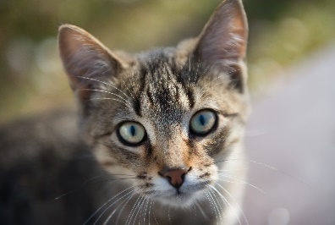

今日は気分は？
犬一覧（名前変えるべき）
😸
🔍


新規投稿
掲示板
チャット
チャット

写真・動画を
選ぶ
猫〇 犬〇
グループをつくる
🔍
グループ
世界一かわいい猫
飼ってます！
5月オフ会の希望日程
猫〇 犬〇
👤30
4/28.猫好きの交流会
東京でおすすめの
動物病院教えて
タイトル
個人
👤39
4/2.15:00~Zoom オフ会
コメント
（＃？）

投稿
新規で掲示板を作る

🐶
新規登録
アイコン
名前：
猫〇 犬〇
住所：
パスワード：
フリースペース
登録する
メール：
猫一覧（名前変えるべき）
世界一かわいい猫
飼ってます！
新規投稿
マイページ
新規掲示板
チャット
グループをつくる
🔍
閲覧
🔍
猫の青山
掲示板
グループをつくる
うちの猫が世界一かわいいことを語る。
チャット
フォロー数
タイトル
🔍
グループ名
マイページ
ログアウト
フォロワー数
投稿内容
世界一かわいい猫
飼ってます！
概要説明、ひとこと
📍東京都
👤30

自宅で猫ちゃんを3匹飼っています。よろしくお願いします。
東京でおすすめの
動物病院教えて
👤39
削除
作成
情報の変更
猫〇 犬〇
投稿タイトル一覧
・昼下がりの猫
・（まだ投稿がありません）
リアクションした投稿
投稿
コスパいいおやつ
決定戦
👤12
メッセージを書く
保存した掲示板

昼下がりの猫
マイページ
アイコン
個人
猫の青山

猫の青山
会話をはじめる

フォロー数
フォロワー数
猫の青山
名前：
日向で寝ているうちの猫
#ペルシャ猫
フォローする
メール：
犬鈴木

自宅で猫ちゃんを3匹飼っています。よろしくお願いします。
住所：
猫の青山
投稿した写真
投稿した写真
パスワード：
フリースペース
メッセージを書く

更新する
昼下がりの猫
個人
リアクションした投稿
マイページに戻る
会話をはじめる

猫の青山

犬鈴木

日向で寝ているうちの猫
#ペルシャ猫
掲示板

猫の青山

更新
タイトル
削除
投稿内容

保存した掲示板
コメント

猫〇 犬〇
送信

5月オフ会の希望日程

4/2.15:00~Zoom オフ会

